车间
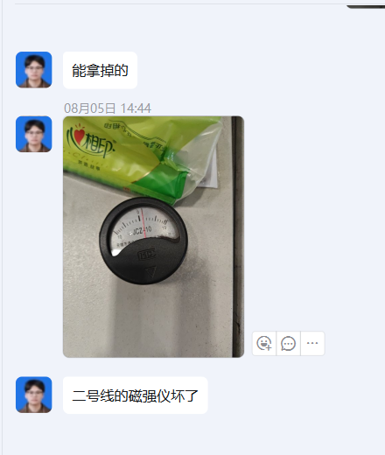
华纬科技股份有限公司
测量设备台账
类别：检测设备(车间） |  |  |  |  |  |  |  |  |  |  | HW/QR-S05 -01-001
序号 | 仪器名称 | 仪器编号 | 出厂编号 | 规格型号 | 制造厂 | 起用日期 | 分度值/分辨率 | 设备 状态 | 上次检定时间 | 有效日期 | 器具状态 | 单价（元） | 备注 | 校准证书号
1 | 手持式测温仪 | HWTHLCW-002 | 30310238 | RAYST80+ | Raytek | 20140915 |  | B类 | 20250922 | 20260921 | 合格 | 淬火线用
2 | 圆柱直检验棒 | HWTHYZYB-01 | / | φ12*150 | 河北省泊头市新大量具机械厂 | 20180824 |  | A类 | / | / | 完好
4 | 磁强仪 | HWTH-CQ-02 | 60862 | JCZ-10 | 无锡市捷成检测设备制造有限公司 | 2018 |  | C类 | 20250828 | 20260827 | 合格 | 1号淬火线
5 | 磁强仪 | HWTH-CQ-03 | 4084 | JCZ-10 | 无锡市捷成检测设备制造有限公司 | 2018 |  | C类 | 20250828 | 20260827 | 合格 | 3号淬火线
6 | 磁强仪 | HWTH-CQ-04 | 0057 | JCZ-10 | 无锡市捷成检测设备制造有限公司 | 2018 |  | C类 | 20250922 | 20260921 | 合格 | 6号淬火线
7 | 磁强仪 | HWTH-CQ-06 | 00911 | JCZ-10 | 无锡市捷成检测设备制造有限公司 | 2018 |  | C类 | 20250922 | 20260921 | 合格 | 5号淬火线
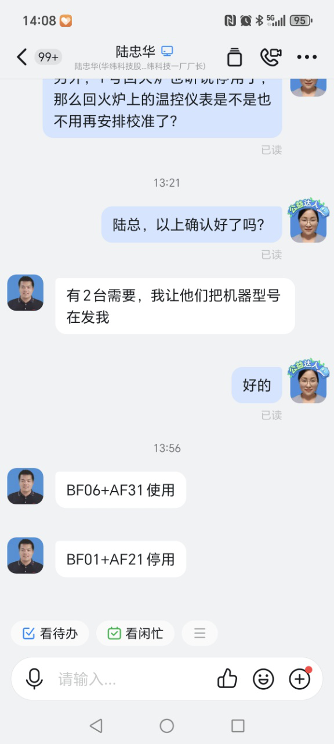
8 | 磁强仪 | HWTH-CQ-05 | 27899 | JCZ-10 | 无锡市捷成检测设备制造有限公司 | 2018 |  | C类 | 20250805 | 20260804 | 合格 | 4号淬火线
9 | 气动式弹簧负荷分选试验机 | BF02 | 0010 | TYQ-10 | 济南试金集团 | 20060617 | 0.02KN | A类 | 20250922 | 20260921 | 合格 |  | 10KN | ZHNB202210100157
12 | 气动式弹簧负荷分选试验机 | AF31 | 123165188 | KLD-1503 | 济南凯镭迪 | 2018 | 1N | A类 | 20250922 | 20260921 | 合格 |  | 15KN | ZHNB202410090503
13 | 数字温湿度计 | HWTH-WS-002 | / | / | ZOGLAB | 20160410 | 0.1°/0.1%RH | C类 | 20250603 | 20260602 | 合格 | 256 | 何天宇4号喷塑线 | ZHNB202406040214
14 | 力值分选设备 | AF11 | Y0205687PT | YG-RI03 | 昆山艾木夕弹簧设备有限公司 | 2016.3 | 1N | A类 | 20250922 | 20260921 | 合格 |  |  | ZHNB202410310116
15 | 汽车悬架弹簧强压测力一体机 | AF41 | YTJ001 | 9*4.5*2.5m | 昆山孚思格机电科技有限公司 |  | 1N | A类 | 20250922 | 20260921 | 合格 |  |  | ZHNB202410310117
16 | 汽车悬架弹簧强压测力一体机 | AF51 | YTJ002 | 9*4.5*2.5m | 昆山孚思格机电科技有限公司 | 2018.10.15 | 1N | A类 | 20250922 | 20260921 | 合格 |  |  | ZHNB202410310118
17 | 涂层测厚仪（2个）/膜厚片 | HWTHLYQ-068 | 1704048 | HCC-24 | 上海华阳检测仪器有限公司 | 20170519 | 1um | A类 | 20250402 | 20260401 | 合格 |  | 0-1200μm3号喷塑时国杰
18 | 弹簧负荷分选试验机 | HWTHLYQ-123 | 4211844 | KLD-F203B（1421） | 济南凯镭迪精密仪器有限公司 | 2020.3 | 0.001N | A类 | 20250429 | 20260428 | 合格 |  | 小簧 | ZHNB202405060235
19 | 电子式拉压试验机 | 4321230 | 4321230 | KLD-1503 | 济南凯镭迪精密仪器有限公司 | 202011 | 0.001kN | A类 | 20250922 | 20260921 | 合格 |  | 小簧 | ZHNB202410310119
20 | 电子式拉压试验机 | 4211856 | 4211856 | KLD-F501B | 济南凯镭迪精密仪器有限公司 | 202010 | 0.001N | A类 | 20250429 | 20260428 | 合格 |  | 小簧 | ZHNB202405060236
21 | 涂层测厚仪/膜厚片 | HWTHLYQ-130 | 2103011 | HCC-24 | 上海华阳检测仪器有限公司 | 2021.5.7 |  | A类 | 20250429 | 20260428 | 合格 |  | 4#喷塑线刘凤君使用 | ZHNB202405060190
22 | 涂层测厚仪/膜厚片 | HWTHLYQ-138 | 2303020 | HCC-24 | 上海华阳检测仪器有限公司 | 20230405 |  | A类 | 20250402 | 20260401 | 合格 |  | 5号喷塑刘凤君 | ZHNB202404100002
23 | 涂层测厚仪/膜厚片 | HWTHLYQ-141 | 2209002 | HCC-24 | 上海华阳检测仪器有限公司 | 20230504 |  | A类 | 20250429 | 20260428 | 合格 |  | 电泳线丁庆梅 | ZHNB202405060189
24 | 数字温湿度计 | HWTH-WS-012 | SMART1804170926A | Smart | ZOGLAB | 20190315 | 0.1°/0.1%RH | C类 | 20260115 | 20270114 | 合格 |  | 5号喷塑黄凯 | ZHNB202402260224
25 | 手持式测温仪 | HWTHLCW-003 | 20230310 | KN-ST15 | 深圳市欧普士电子技术有限公司 | 20230610 |  | B类 | 20250603 | 20260602 | 合格 |  | 300-1300℃
26 | 气动式弹簧负荷分选试验机 | BF06 | / | KLD-1503(1432) | 济南凯镭迪精密仪器有限公司 |  |  | A类 | 20250429 | 20260428 | 合格
27 | 电动伺服悬架弹簧负荷分选机 | BF07 | 23B010 | DPX-TF2300DS | 浙江定盘星智能科技有限公司 | 202304 | 0.01N | A类 | 20250805 | 20260804 | 合格 |  | 30000N | ZHNB202408070087
28 | 电动伺服悬架弹簧负荷分选机 | BF08 | 23B019 | DPX-TF2300DS | 浙江定盘星智能科技有限公司 | 202308 | 0.01N | A类 | 20250805 | 20260804 | 合格 |  | 30000N | ZHNB202408070088
29 | 数字温湿度计 | HWTH-WS-013 | / | / | ZOGLAB | 20160410 | 0.1°/0.1%RH | C类 | 20250603 | 20260602 | 合格 | 256 | 张小刚1号喷塑线
30 | 宽座角尺 | HWTH-JC-07 | 5-21107 | 500*315mm | 上海沪量量刃具有限公司 | 20240612 | / | C类 | 20250603 | 20260602 | 合格 |  | 朱文举 | ZHNB202406040232
31 | 数字温湿度计 | HWTH-WS-017 | / | / | 得力集团有限公司 |  | 0.1°/0.1%RH | C类 | 20250805 | 20260804 | 合格 |  | 黄凯
32 | 漆膜划格仪 | HWTHLYQ-209 | / | QFH型 | 浙江艾锐普仪器有限公司 | 202412 |  | C类 | 20251110 | 20261109 | 合格 |  | 一号喷塑线郭能敏
33 | 漆膜划格仪 | HWTHLYQ-210 | / | QFH型 | 浙江艾锐普仪器有限公司 | 202412 |  | C类 | 20251110 | 20261109 | 合格 |  | 三号喷塑线于丽华
34 | 漆膜划格仪 | HWTHLYQ-211 | / | QFH型 | 浙江艾锐普仪器有限公司 | 202412 |  | C类 | 20251110 | 20261109 | 合格 |  | 二号喷塑线孔奇龙
35 | 漆膜划格仪 | HWTHLYQ-212 | / | QFH型 | 浙江艾锐普仪器有限公司 | 202412 |  | C类 | 20251110 | 20261109 | 合格 |  | 五号喷塑线陈丹锋
36 | 弹簧负荷分选仪 | FF03 | 23B037 | DPX-TF23000DS | 浙江定盘星智能科技有限公司 | 2024 | 0.001kN | A类 | 20250603 | 20260602 | 合格 |  | 二厂30KN | ZHNB202406040228
37 | 弹簧负荷分选仪 | FF02 | 23B040 | DPX-TF23000DS | 浙江定盘星智能科技有限公司 | 2024 | 0.001kN | A类 | 20250603 | 20260602 | 合格 |  |  | ZHNB202406040228
38 | 弹簧负荷分选仪 | FF01 | 23B039 | DPX-TF23000DS | 浙江定盘星智能科技有限公司 | 2024 | 0.001kN | A类 | 20250603 | 20260602 | 合格 |  |  | ZHNB202406040378
39 | 弹簧负荷分选仪 | FF04 | / | DPX-TF23000DS | 浙江定盘星智能科技有限公司 | 2024 | 0.1N | A类 | 20251110 | 20261109 | 合格
40 | 弹簧负荷分选仪 | FF05 | / | DPX-TF23000DS | 浙江定盘星智能科技有限公司 | 2024 | 0.1N | A类 | 20251110 | 20261109 | 合格
41 | 数显折光仪 | HWTHLYQ-214 | 180019391 | sw-39s | 广州市速为电子科技有限公司 | 202411 | 0.1% | C类 | 20251104 | 20261103 | 合格 |  | 戚少君
42 | 电动伺服悬架弹簧负荷分选机 | BF09 | 24B061 | DPX-TF2300DS | 浙江定盘星智能科技有限公司 | 202411 |  | A类 | 20250429 | 20260428 | 合格 |  | 30000N
43 | 电动伺服悬架弹簧负荷分选机 | BF10 | 24B037 | DPX-TF2500DS | 浙江定盘星智能科技有限公司 | 202408 | 0.01kn | A类 | 20250429 | 20260428 | 合格 |  | 50000N
44 | 电动伺服悬架弹簧负荷分选机 | FF06 | 24B062 | DPX-TF2300DS | 浙江定盘星智能科技有限公司 |  | 0.01N | A类 | 20250429 | 20260428 | 合格 |  | 30000N
45 | 电动伺服悬架弹簧负荷分选机 | BF11 | 24B008 | DPX-TF2500DS | 浙江定盘星智能科技有限公司 | 2024.02 | 0.01N | A类 | 20250429 | 20260428 | 合格 |  | 50000N
46 | 涂层测厚仪 | HWTHLYQ-221 | 2502038 | HCC-24 | 上海华阳检测仪器有限公司 | 20250430 |  | A类 | 20250429 | 20260428 | 合格 |  | 1号喷塑线
47 | 数字温湿度计 | HWTH-WS-019 | / | smart | ZOGLAB | 20250614 | 0.1°/0.1%RH | C类 | 20250603 | 20260602 | 合格 |  | 3号喷塑线于丽华
48 | 带表内卡规 | HWTH-KG-01 | L03369 | (12.7-216)mm | 上海联羽量具有限公司 | 20251010 | 0.1mm | C类 | 20251009 | 20261008 | 合格 |  | 郭平勇
49 | 数字温湿度计 | HWTH-WS-026 | / | smart | ZOGLAB | 20260106 | 0.1°/0.1%RH | C类 | 20260115 | 20270114 | 合格 |  | 2号喷塑线黄凯
50 | 手持式红外测温仪 | HWTHLYQ-246 | 67370059 | Raynger 3i Plus | 安徽世福仪器有限公司 |  |  |  |  |  |  |  | 400-2000℃

新稳定杆车间
华纬科技股份有限公司
测量设备台账
类别：检测设备（新稳定杆车间) |  |  |  |  |  |  |  |  |  | HW/QR-S05 -01-001
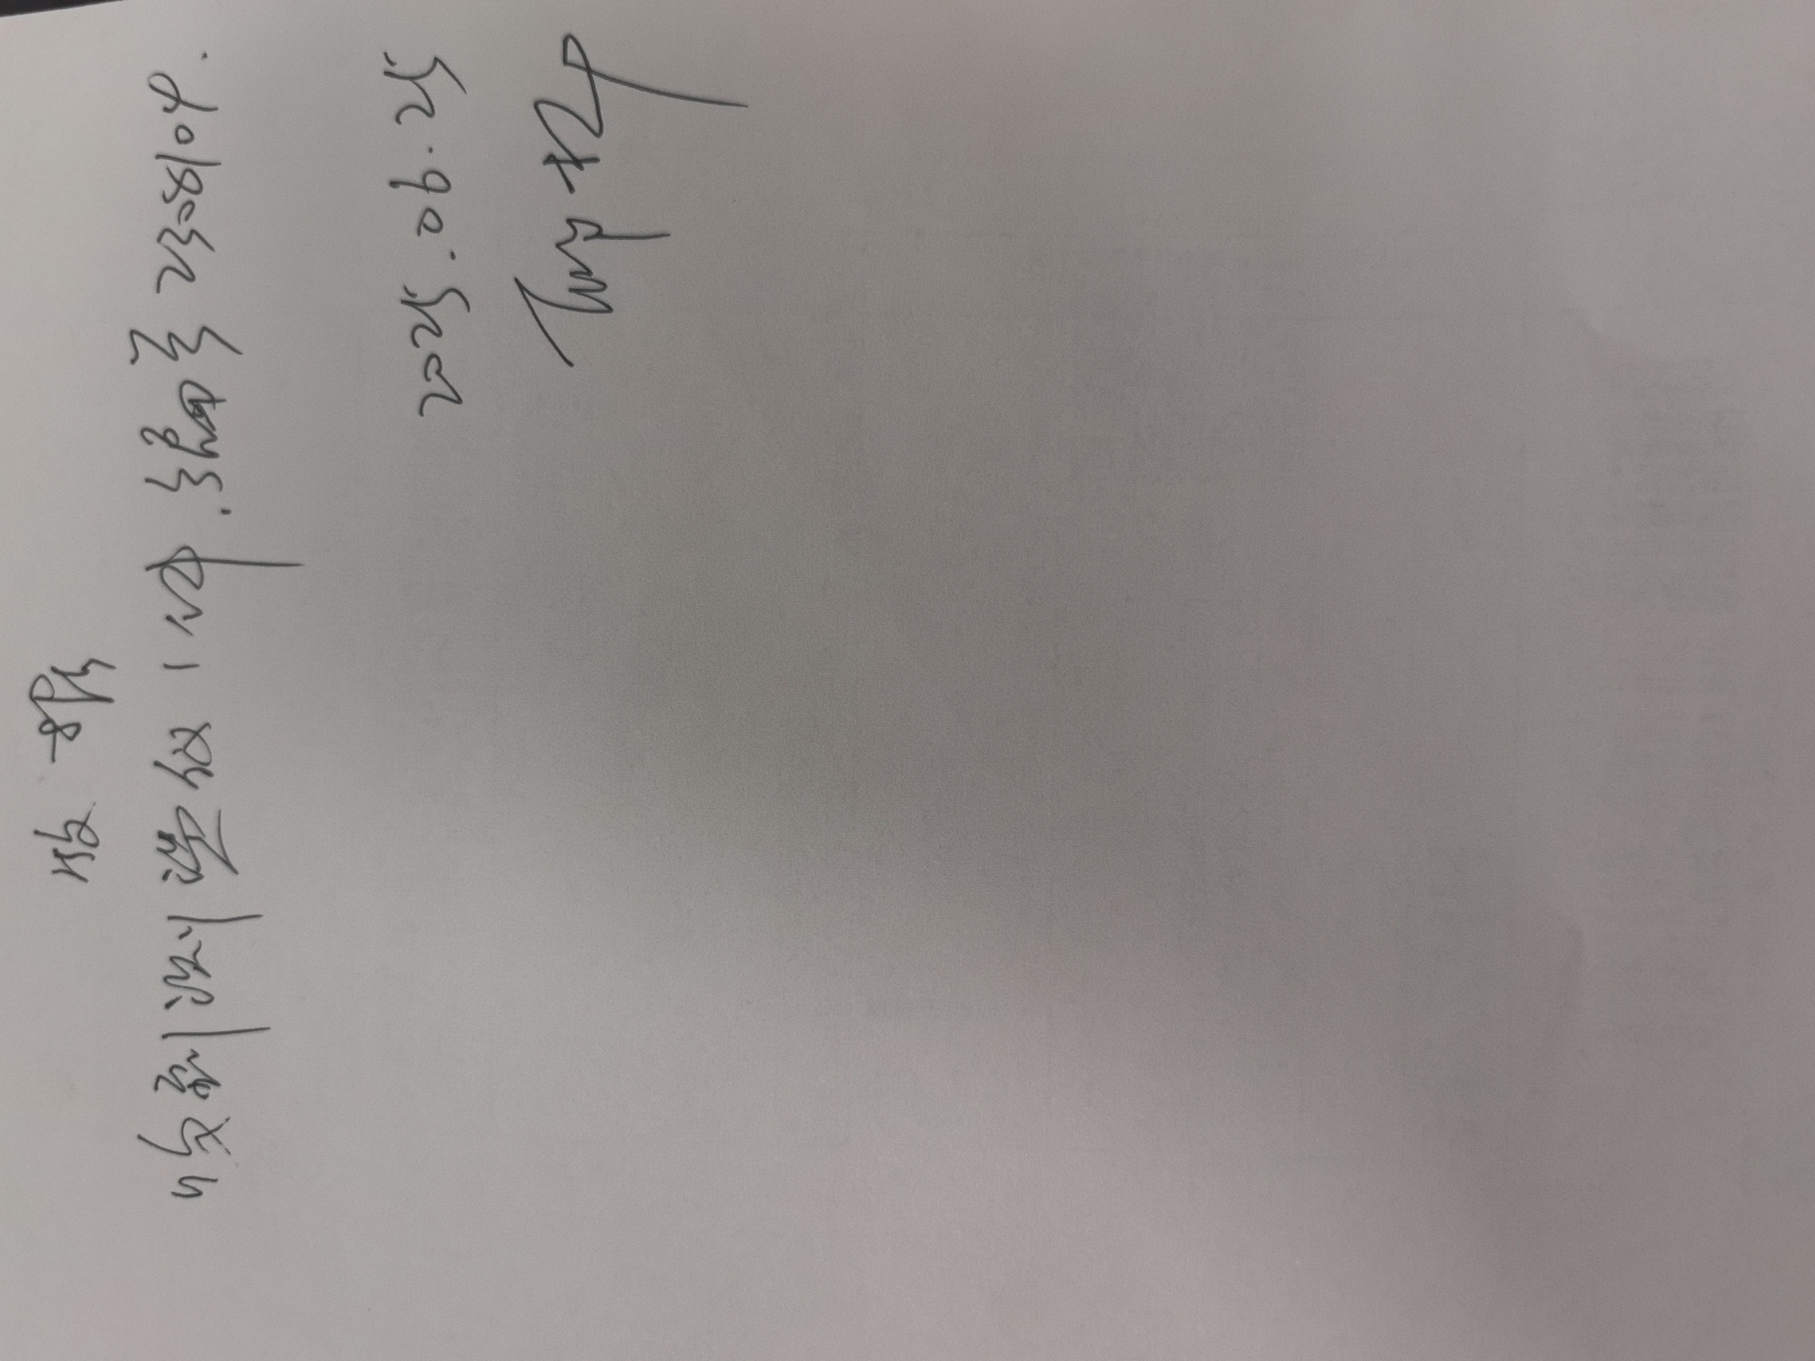
序号 | 设备名称 | 公司编号 | 出厂编号 | 型号 | 制造厂 | 起用日期 | 分度值/分辨率 | 设备 类别 | 上次检定时间 | 有效日期 | 器具状态 | 备注
1 | 数显洛式硬度计 | HWTHLYQ-151 | / | HRS—150 | 浙江定盘星智能科技有限公司 | 202309 | / | C类 | 20250922 | 20260921 | 合格 |  | ZHNB202410090002
2 | 邵氏硬度计 | HWTHLYQ-160 | 42107981 | LX-A-1 | / | 20231213 | 1HD | C类 | 20251110 | 20261109 | 合格 | 吴俊
3 | 电子天平 | HWTHLYQ-184 | 122655 | JM-10002C | 杭州友恒称重设备有限公司 | 202405 | 0.01 g | C类 | 20250429 | 20260428 | 合格 | 邱丽芝10kg
4 | 大理石平台 | HWTHLDS-05 | / | （2000×1000)mm | / | 2024 | / | C类 | 20250603 | 20260602 | 合格
5 | 数显洛式硬度计 | HWTHLYQ-188 | / | HRS—150 | 浙江定盘星智能科技有限公司 | 2024 | / | C类 | 20250630 | 20260629 | 合格 | 20-70HRC
6 | 阿尔曼测量仪 | HWTHLYQ-191 | 2020002 | / | Peening | 2024.7 | 0.001 | C类 | 20250630 | 20260629 | 合格
7 | 磁粉探伤机 | WQ33 | 20231030101 | CJW-3000A | 上海弘玺检测设备制造有限公司 | 202310 | / | C类 | 20250429 | 20260428 | 合格 | 频率50hz周向最大电流3000A，正常用500 A左右，纵向电流最大2000A ，常用电流1300A左右
8 | LS225涂层测厚仪 | HWTHLYQ-213 | 225000941 | LS225 | 深圳市林上科技有限公司 | 202411 |  | C类 | 20251110 | 20261109 | 合格 | 徐涛
9 | 磁阻法测厚仪 | HWTHLYQ-218 | 2310006 | HCC-24 | 上海华阳检测仪器有限公司 | 20240409 | 1um | C类 | 20250408 | 20260407 | 合格 | 0-1200um黄叶林
10 | 秒表 | HWTHLYQ-227 | / | XL-011 | / | 20250527 |  | C类 | 20250523 | 20260522 | 合格 | 徐涛
11 | 磁阻法测厚仪 | HWTHLYQ-233 | 2502039 | HCC-24 | 上海华阳检测仪器有限公司 | 20251021 | 1um | C类 | 20251021 | 20261020 | 合格 | 张小利
12 | 静扭破坏扭矩试验机 | HWTHLYQ-243 | BY25035 | BC-JN10000-1250 | 上海北阅机械设备有限公司 | 202512 |  | A类 |  |  |  | 10000Nm
13 | 数字温湿度计 | HWTH-WS-027 | / | smart | ZOGLAB | 20260113 | 0.1°/0.1%RH | C类 | 20260113 | 20270112 | 合格 | 陈诚

